2023_07_data
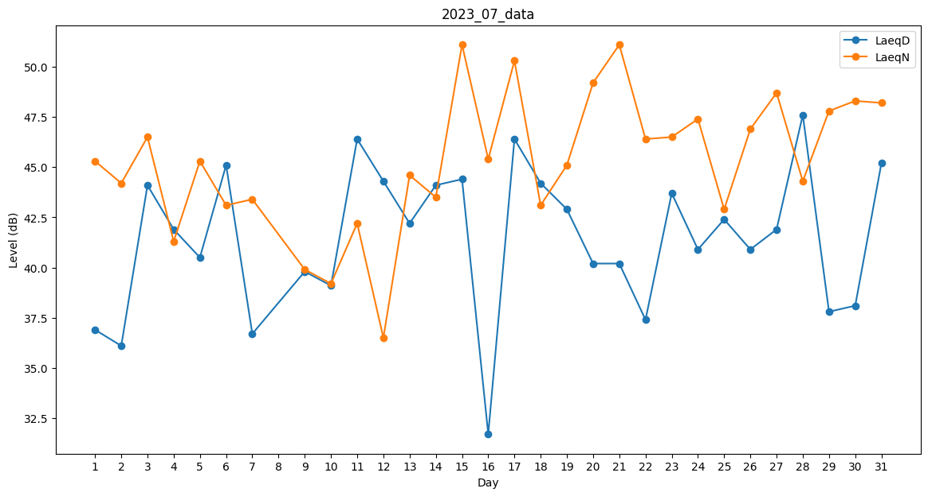
Day | LaeqD | LaeqN
1 | 36.9 | 45.3
2 | 36.1 | 44.2
3 | 44.1 | 46.5
4 | 41.9 | 41.3
5 | 40.5 | 45.3
6 | 45.1 | 43.1
7 | 36.7 | 43.4
8 | 43.6 | 0
9 | 39.8 | 39.9
10 | 39.1 | 39.2
11 | 46.4 | 42.2
12 | 44.3 | 36.5
13 | 42.2 | 44.6
14 | 44.1 | 43.5
15 | 44.4 | 51.1
16 | 31.7 | 45.4
17 | 46.4 | 50.3
18 | 44.2 | 43.1
19 | 42.9 | 45.1
20 | 40.2 | 49.2
21 | 40.2 | 51.1
22 | 37.4 | 46.4
23 | 43.7 | 46.5
24 | 40.9 | 47.4
25 | 42.4 | 42.9
26 | 40.9 | 46.9
27 | 41.9 | 48.7
28 | 47.6 | 44.3
29 | 37.8 | 47.8
30 | 38.1 | 48.3
31 | 45.2 | 48.2

